Sheet1
类型 | link /文件 | 简介 | 重点价值 | 收集人 | 重要性 | 备注 | @徐志鹏
100 | https://mp.weixin.qq.com/s/oADc10X2YzVBpl16uXgb_w | 另类数据入门了解信息 | 介绍了另类数据发展史和基本信息 | blxu | 7 | 来自hk做另类数据的朋友的信息：中金量化和ubs的另类的研报质量都还不错，其中中金量化的部分研报可以在公众号找到，更多的需要跟机构索要了
研报 | JPM_Big data and ai strategies.pdf | J.P Morgan 关于另类数据的研究报告，里面有很多另类数据获取的信息 | 有哪些另类数据，基本的分析方法 | 宁总 | 8
文献综述 | Textual Analysis in Finance https://zhuanlan.zhihu.com/p/188589531 | 文本分析与社交媒体在金融领域的应用 | 综合性了解前人文本类数据上做过的研究 | 靖翔 | 7
文献综述 | Alternative Data in FinTech and Business Intelligence.pdf | 讲另类数据应用的文献综述 | 涵盖了各种另类数据，文本，图片等等 | nsun | 7
论文 | Rethinking Alternative Data.pdf | 另类数据的使用思考 | 另类数据的使用和相关思考 | nsun | 8

YouTube | https://www.youtube.com/watch?v=yRzxHHxyGCA | 另类数据股票分析网站 quiverquant.com介绍 |  | 股票相关它看哪些数据, 哪些肯定是有用的 |  | 8
YouTube | https://www.youtube.com/watch?v=Hc42mxHEGqU | ravenpack CTO 讲产品 瑞信采用其数据做衍生品交易 |  | 还没仔细看, 他们做的很细好像 |  | 8
YouTube | https://alternativedata.org | 列出了大量另类数据供应商 |  | 另类数据的, 门户网站 |  | 10 | 数据商数据
YouTube | https://www.youtube.com/watch?v=ue_vt5bNNsM | caserta.com 另类数据处理商 视频第15分钟开始 | 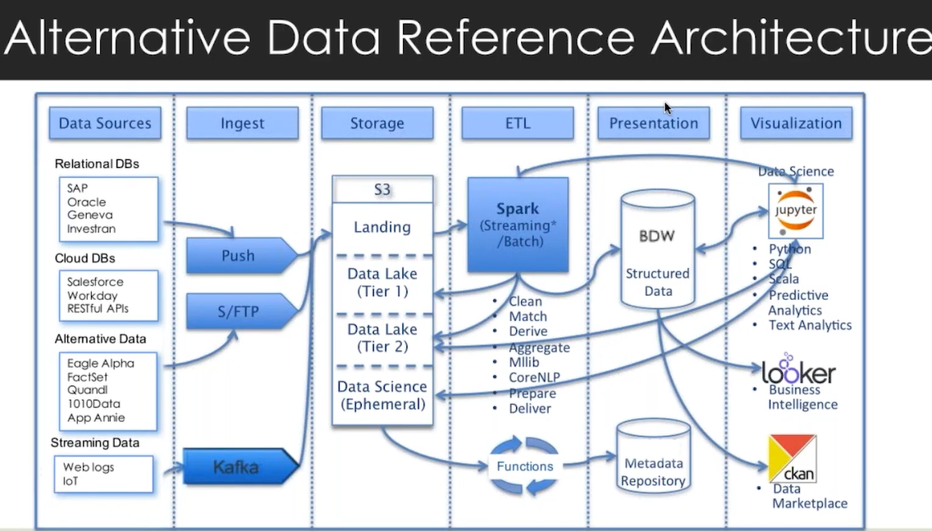 | 做的很细的数据处理商 |  | 8
YouTube | https://www.youtube.com/watch?v=hlTE4EQtiYQ | S&P Global Market Intelligence | 9:00开始讲语言情绪分析, 他们做了情绪分析模型 | 详细讲解数据产品 |  | 10
YouTube | https://www.youtube.com/watch?v=lVK2Ir4D-L0 | accrue.com 另类数据供应与分析公司 almanac.ai这是他的API网站? | 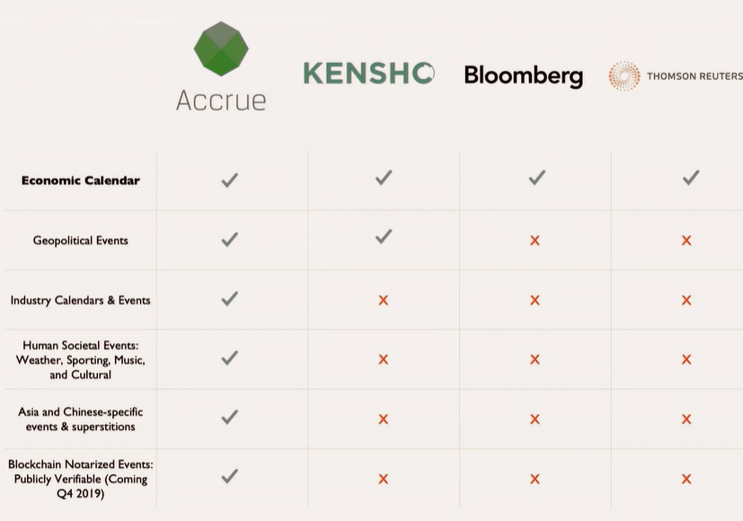 | 另类数据的处理是大工程, 是不是我们先追求广度, 用别人的, 之后再追求精度, 如何取舍? |  | 10
 | https://www.youtube.com/watch?v=Jytwt0ITDfg | ManGroup CIO讲: 公司文化 另类数据 量化与主观的思考 机器学习 | 1 情感数据有用, ESG有用, 他们是基本面投资者, 只是用量化作为工具 2 提到两个大数据供应商: MSCI, sustained LYTX?(音译), 在ESG上数据不准, 数据质量是个问题 3 讲了其他很多数据的看法

一级分类 | 二级分类 | 数据源/数据商 | 一般的做法 | 举例 | 优点 | 缺点 | 难点 | 重要性（1-10） | 参考资料（paper 研报等）
股票热度 | 评论中看涨与看跌的提及比率 |  | 文本分析，形成比率 | 1.苹果公司的股价振荡上升和过去七日看涨评论比例高存在一定的关系；2. Facebook振荡下跌与看跌评论比例高有正相关 | 指标直观 | 与价格相关性有待考量 | 看涨看跌的情感词典的形成
天气数据 | 极端天气数据 | / | / | 台风数据与食品饮料股票的关系 | 数据使用率必然较低 | coverage也很低 | 数据的使用且如何股票关联

